1208
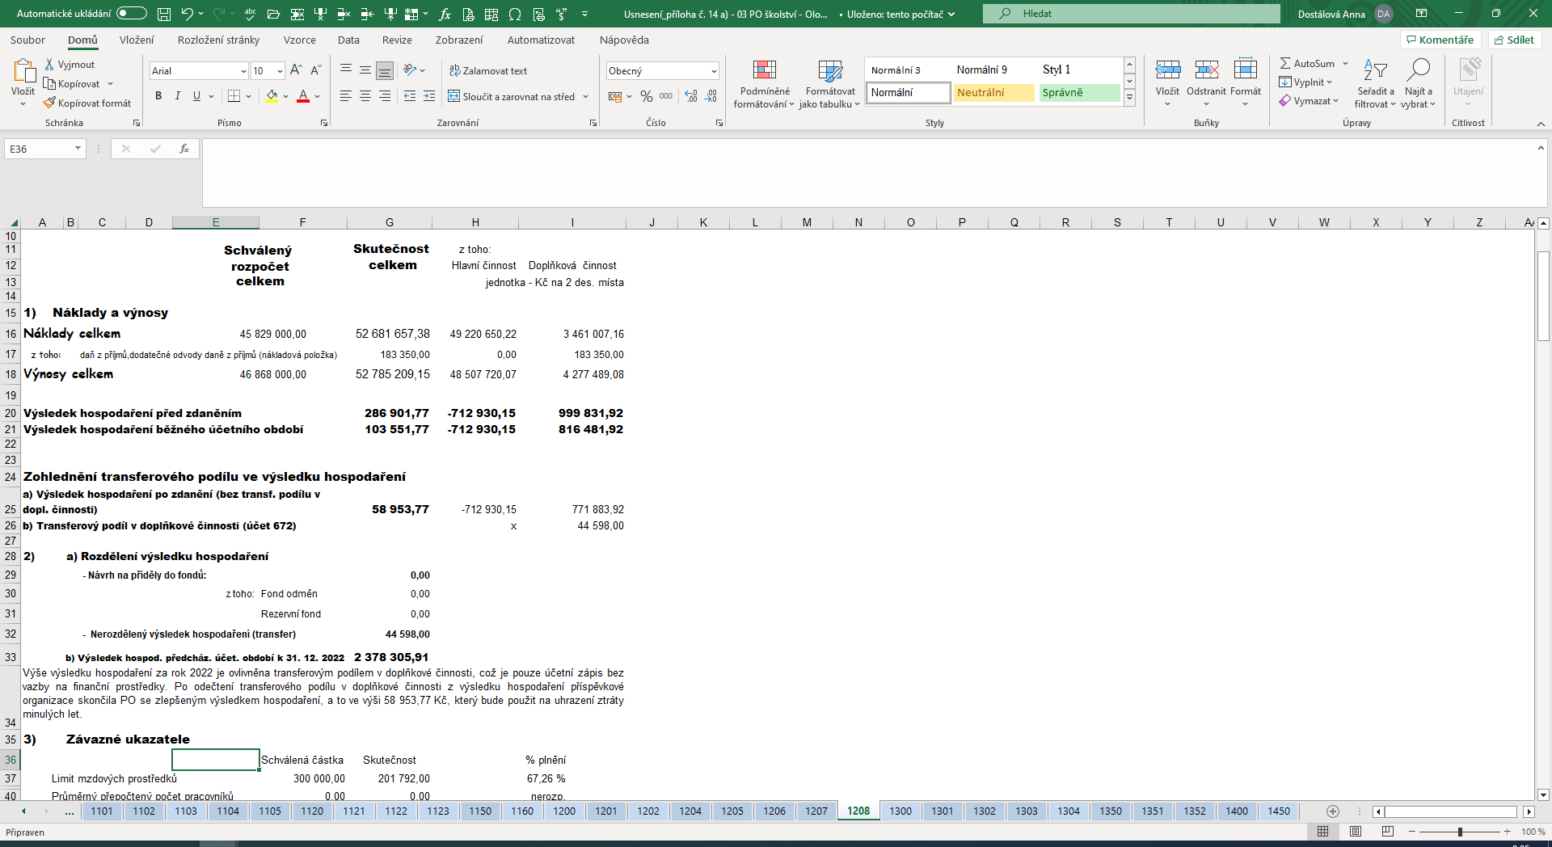
REKAPITULACE ZA ORGANIZACI :
Název organizace : |  |  | Střední odborná škola lesnická a strojírenská Šternberk
 |  |  | ……………………………………….……..………………………………………..…………………………………
Adresa : |  |  | Opavská 55/8, 785 01 Šternberk
 |  |  | ……………………………………….……..………………………………………..…………………………………
IČ |  |  | 848794 |  | ORG | 1208
 |  |  | ……………………………… ………….…..……………………………

 |  |  | Schválený |  | Skutečnost | z toho:
 |  |  | rozpočet |  | celkem | Hlavní činnost | Doplňková činnost
 |  |  | celkem |  |  | jednotka - Kč na 2 des. místa

1) Náklady a výnosy
Náklady celkem |  |  | 60,623,000.00 |  | 57,584,633.46 | 53,554,147.62 | 4,030,485.84
z toho: |  | daň z příjmů,dodatečné odvody daně z příjmů (nákladová položka) |  |  | 196,326.00 | 0.00 | 196,326.00
Výnosy celkem |  |  | 62,053,000.00 |  | 58,285,093.18 | 53,417,710.88 | 4,867,382.30

Výsledek hospodaření před zdaněním |  |  |  |  | 896,785.72 | -136,436.74 | 1,033,222.46
Výsledek hospodaření běžného účetního období |  |  |  |  | 700,459.72 | -136,436.74 | 836,896.46

Zohlednění transferového podílu ve výsledku hospodaření
a) Výsledek hospodaření po zdanění (bez transf. podílu v dopl. činnosti) |  |  |  |  | 681,449.44 | -136,436.74 | 817,886.18
b) Transferový podíl v doplňkové činnosti (účet 672) |  |  |  |  |  | x | 19,010.28

2) | a) Rozdělení výsledku hospodaření
 |  | - Návrh na příděly do fondů: |  |  | 0.00
 |  |  | z toho: | Fond odměn | 0.00
 |  |  |  | Rezervní fond | 0.00
 |  | - Nerozdělený výsledek hospodaření (transfer) |  |  | 19,010.28
 | b) Výsledek hospod. předcház. účet. období k 31. 12. 2023 |  |  |  | 2,481,857.68
Výše výsledku hospodaření za rok 2023 je ovlivněna transferovým podílem v doplňkové činnosti, což je pouze účetní zápis bez vazby na finanční prostředky. Po odečtení transferového podílu v doplňkové činnosti z výsledku hospodaření příspěvkové organizace, skončila PO se zlepšeným výsledkem hospodaření, a to ve výši 681 449,44 Kč, který bude v plné výši použit ke krytí ztráty minulých let.
3) | Závazné ukazatele
 |  |  |  | Schválená částka | Skutečnost |  | % plnění
Limit mzdových prostředků |  |  |  | 300,000.00 | 185,552.00 |  | 61.85 %
Limit spotřeby plynu |  |  |  | 1,400,000.00 | 1,010,162.00 |  | 72.15 %
Limit spotřeby el. energie |  |  |  | 700,000.00 | 672,933.93 |  | 96.13 %
Průměrný přepočtený počet pracovníků |  |  |  | 0.00 | 0.00 |  | nerozp.
Odvody z fondu investic /odpisy/ |  |  |  | 1,871,429.46 | 1,871,429.46 |  | 100.00 %
Ostatní odvody z fondu investic |  |  |  | 0.00 | 0.00 |  | nerozp.
Odvod z provozu |  |  |  | 0.00 | 0.00 |  | nerozp.
Pozn. | Skutečné náklady na energie byly nižší než byl předpoklad za dané období, vratky provedeny formou finančního vypořádání 2024 a zaslány na účet Olomouckého kraje (plyn - 239 838,- Kč a el. energie 9 229,- Kč).
4) | Fondy |  |  |  |  | jednotka - Kč na 2 des. místa
 |  |  | Stav k 1.1.2023 | Tvorba | Čerpání | Stav k | Finanční krytí k
 |  |  |  |  |  | 31.12.2023 | 31.12.2023

 |  | Fond odměn | 0.00 | 0.00 | 0.00 | 0.00 | 0.00
 |  | FKSP | 388,989.03 | 517,304.00 | 503,838.64 | 402,454.39 | 145,624.88
 |  | Rezervní fond | 1,616,510.92 | 604,687.61 | 1,568,725.00 | 652,473.53 | 652,473.53
 |  | Fond investic | 662,058.36 | 2,272,000.02 | 1,871,429.46 | 1,062,628.92 | 1,062,628.92
celkem |  |  | 2,667,558.31 | 3,393,991.63 | 3,943,993.10 | 2,117,556.84 | 1,860,727.33

